Git_GitHubとは
Git
 | プログラムソースやドキュメントなどの、分散型のバージョン管理システム。
 | SVN等とは異なり、ローカル(クライアント)にリポジトリの完全な複製を持つことにより、リモートリポジトリに接続できない環境でも利用できる

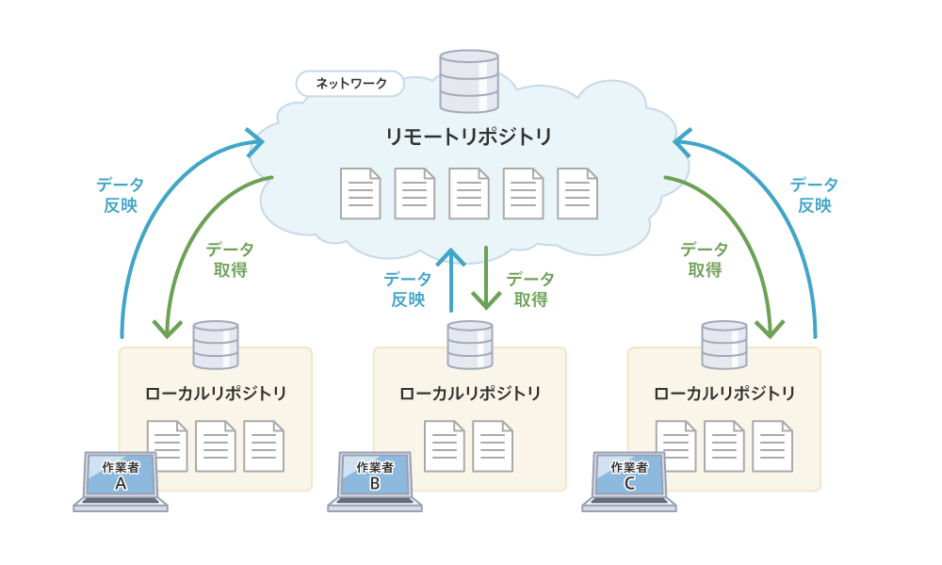

 |  | ※図はhttp://techacademy.jp/magazine/6235より

GitHub
 | 上記Gitの仕組みを利用したWebサービス。
 | ソースコードの公開、バージョン管理、バグ管理、SNS機能などが利用可能。

クライアントインストール手順(Windows)
(Windows用の場合 *Macの場合も基本的には同様)
1 | ブラウザで以下のURLを開く。
 |  | https://git-scm.com/

2 | 「Downloads for Windows」ボタンをクリックする
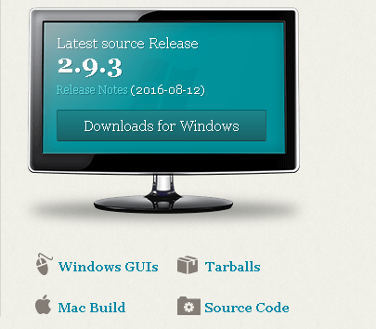

3 | リンクを開くと自動的にダウンロードが始まるので「ファイルを保存」をクリックする
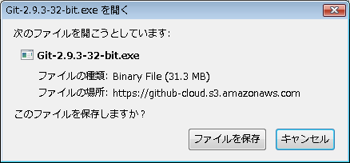

4 | 保存したファイルを実行する
5 | セキュリティの警告画面では「実行R」ボタンをクリックする
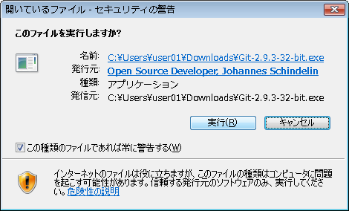

6 | セキュリティの警告が引き続き表示される場合、「実行」をクリックする
 | パスワードの入力を求められる場合は、PCのパスワードを入力する

7 | GNUライセンスの画面では「Next >」をクリックする
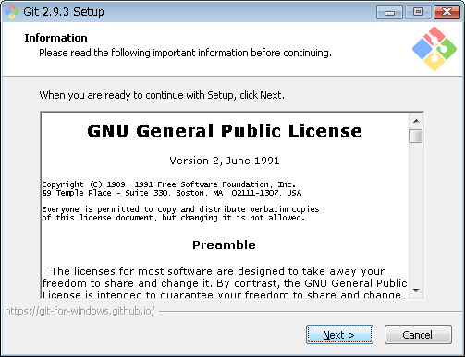

8 | インストール先のフォルダを設定する。以下はWindows Vistaでのデフォルト設定。必要がなければデフォルトのままでOK。
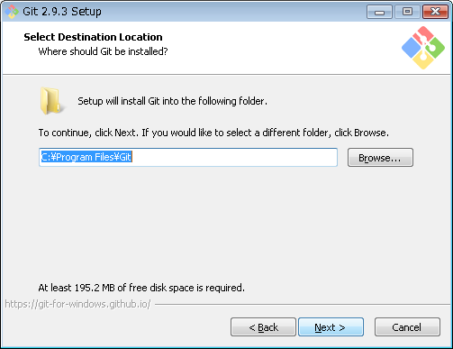

9 | 必要なオプションを設定し「Next >」をクリックする
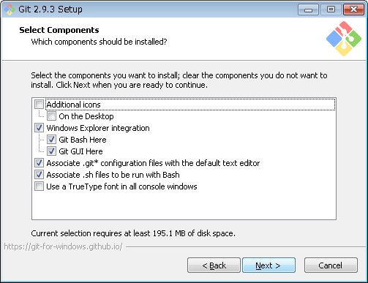

 |  |  |  | デスクトップにアイコンを作成する場合「On The Desktop」にチェックを入れる→「Additional Icons」にも自動的にチェックされる。
 |  |  |  | Windowsのシェル拡張（右クリックメニュー）に登録するものにチェックする
 |  |  |  |  | 「Git Bash Here」･･･右クリックしたフォルダをGit Bashで開く
 |  |  |  |  | 「Git GUI Here」･･･右クリックしたフォルダをGit GUIで開く
 |  |  |  | 拡張子が.git*のファイルをダブルクリックしたときにデフォルトのテキストエディタで開く場合にチェックする
 |  |  |  | 拡張子が.shのファイルをダブルクリックしたときにBashで起動する場合にチェックする
 |  |  |  | すべてのコンソールウィンドウでTrueTypeフォントを利用する場合にチェックする

10 | スタートメニューに登録する際の表示名「デフォルトは"Git"」を指定し「Next >」をクリックする
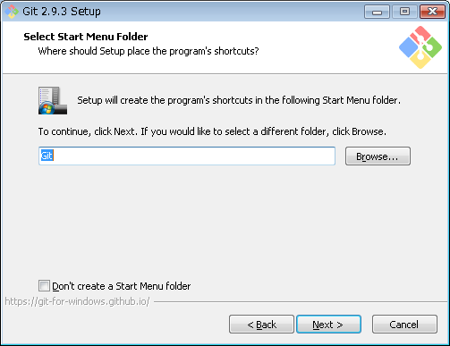

11 | PATHの設定を変更するかどうかを指定し、「Next >」をクリックする
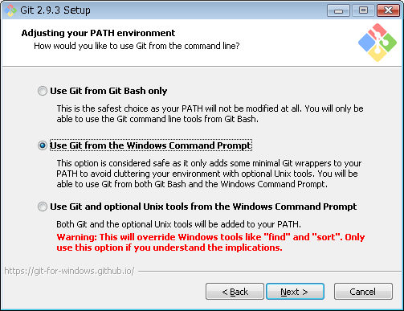

 |  |  |  | GitをGit Bashからのみ利用する場合
 |  |  |  | ※WindowsのPATHの設定は変更されない

 |  |  |  | GitをWindowsのコマンドプロンプトからも利用する場合(デフォルト)
 |  |  |  | ※WindowsのPATHの設定が変更される

 |  |  |  | Gitに含まれるUnixツールもコマンドプロンプトから利用する場合
 |  |  |  | ※WindowsのfindやsortがGitのUnixツールで置き換わるため、その設定で問題ない場合のみ利用する

12 | 改行文字の変換方法を指定し、「Next >」をクリックする
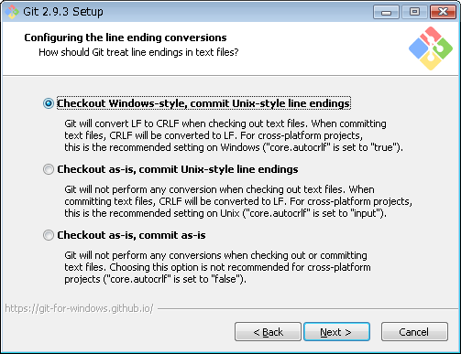

 |  |  |  | Windows形式(CR+LF)でチェックアウトし、Unix形式(LF)でコミットする(デフォルト)

 |  |  |  | チェックアウトの際には変換せず、Unix形式(LF)でコミットする

 |  |  |  | チェックアウト、コミットのいずれの際にも変換しない

 |  |  |  | ※設定ファイルのcore.autocrlfの値を書き換えることで後から変更可能 |  | …のはず

13 | Git Bashを利用する際の端末エミュレーターの種類を選択し、「Next >」をクリックする
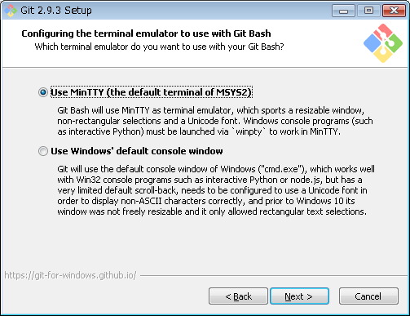

 |  |  |  | MinTTYを利用する
 |  |  |  |  | ウィンドウのリサイズ、非矩形選択、Unicodeフォントの利用が可能
 |  |  |  |  | Windowsコンソールプログラムの利用にはwinptyを経由する必要あり

 |  |  |  | 標準のWindowsコンソールを利用する

14 | 追加オプションを設定し、「Install」をクリックする
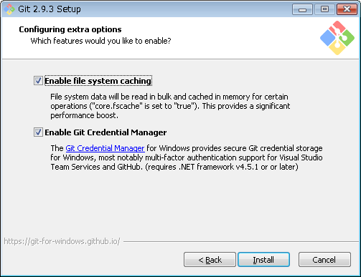

 |  |  |  | ファイルシステムキャッシュを利用する
 |  |  |  |  | ※無駄なDiskI/Oが少なく高速なので、推奨

 |  |  |  | Git Credencial Managerを利用する
 |  |  |  |  | ※基本的にGitのリモートリポジトリにアクセスする際の認証情報をWindowsの資格情報マネージャに保存する
 |  |  |  |  | ※インストール・実行には.NET Framework 4.5.1以上のインストールが必要

15 | インストールが開始されるので、終了するまで待機
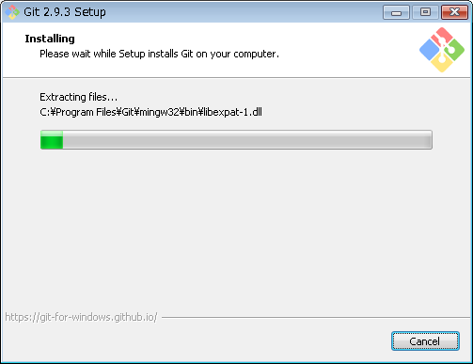

16 | 以下の画面が表示されたら「Finish」をクリックしてインストールを完了する
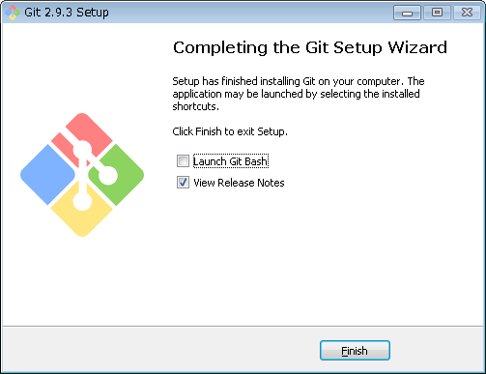

 |  |  |  | 終了時にGit Bashを立ち上げる場合にはチェックを入れる
 |  |  |  | リリースノートを読む場合にはチェックを入れる

17 | インストールの確認
 | Git Bashまたはコマンドプロンプトから以下のコマンドを入力して、Gitがインストールできたことを確認する
 | git --version |  | ※gitのあと、スペース、ハイフン、ハイフン、version
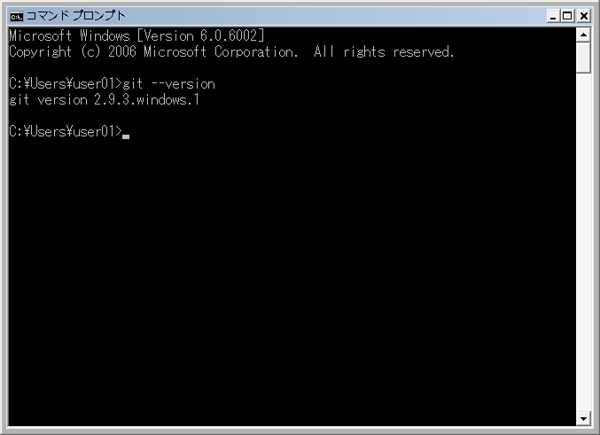

 | ※バージョンが表示されたらインストール完了です。

クライアントインストール手順(Linux_Soralis)
(Linux/Soralisの場合)
1 | ブラウザで以下のURLを開く。
 |  | https://git-scm.com/

2 | 1.で開いたページの「Downloads」リンクをクリックする
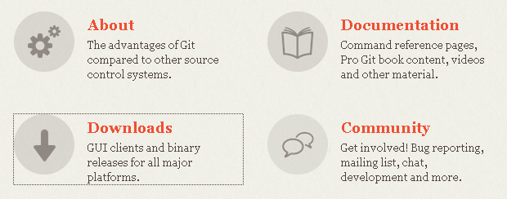

3 | インストールしたい環境のリンクをクリックする
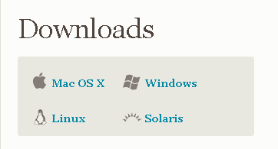

4 | 各環境ごとのインストール手順（コマンド）が表示されるので、画面の手順に従ってインストールを行う

GitHub利用方法（ユーザー登録～リポジトリ作成)
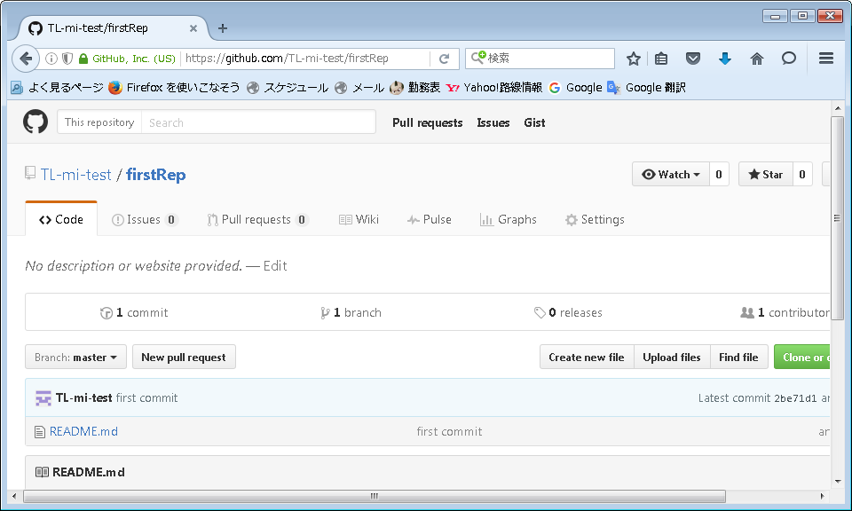
新規にGitHubを利用する場合

1 | GitHubのトップページにアクセスする。
 | https://github.com/
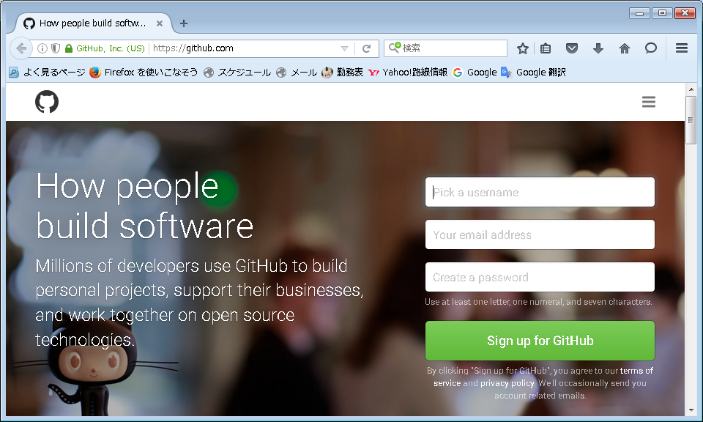

2 | ユーザー名、メールアドレス、パスワードを入力する。
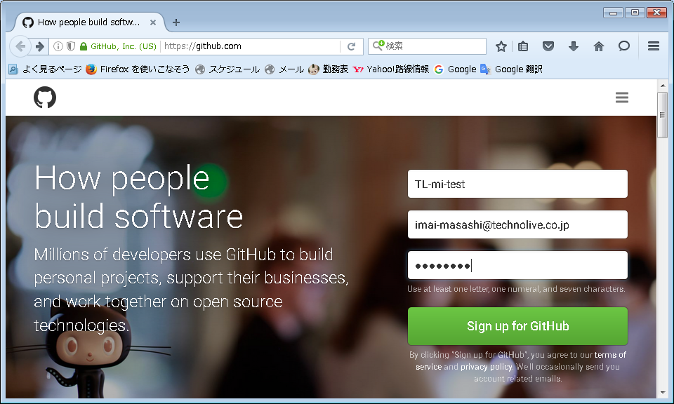

 |  |  | ユーザー名はアルファベット、数字、ハイフンが利用可能

3 | プランを選択します。試用の場合「Unlimited public repositries for free」を選択し、画面下の「continue」ボタンをクリックする。
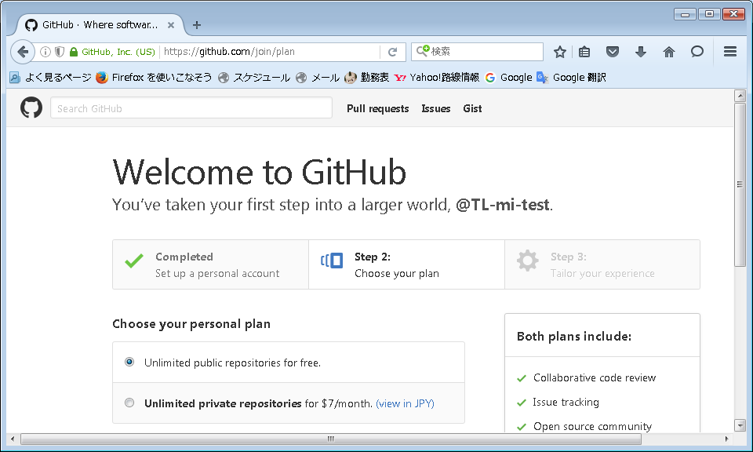

4 | 利用目的などを選択し「Submit」ボタンをクリックする（入力したくない場合はボタンの隣の「skip this step」をクリック）
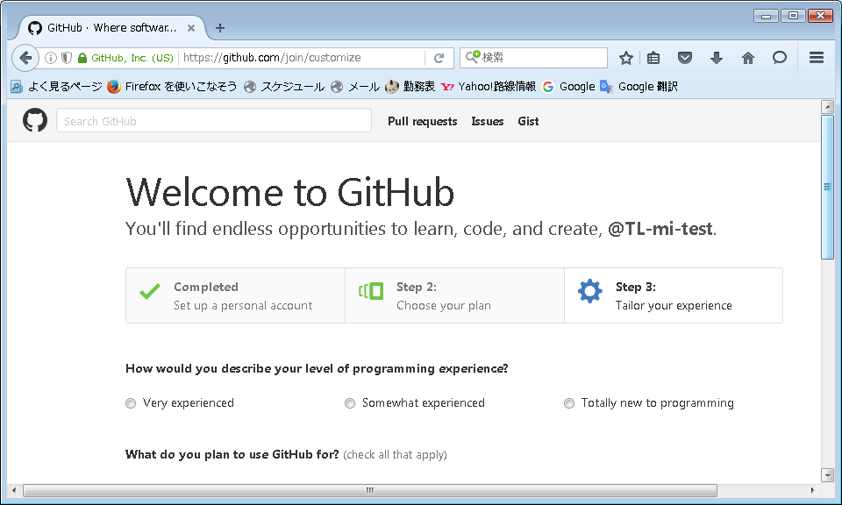

 |  |  | プログラミングの経験を選択
 |  |  | 「熟練者」「少しは経験がある」「初めてプログラミングを行う」

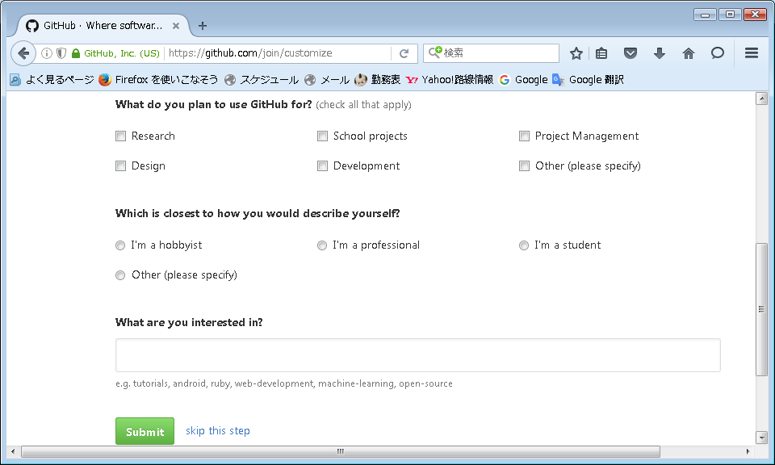

5 | 利用確認のメールが送信されるので、メール内にあるURLをクリック

6 | 以下のような画面が表示されたらGitHubの利用が可能です。「Start a project」ボタンをクリック。
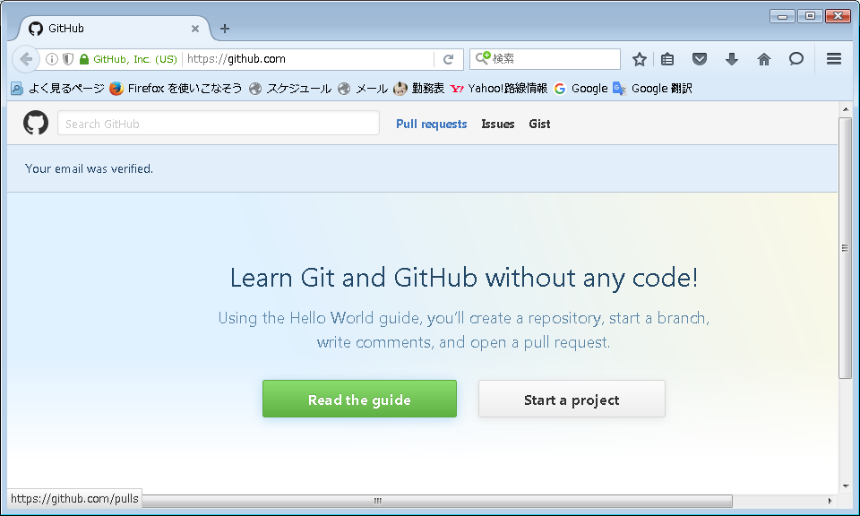

7 | 必要事項を入力し、「Create Repository」ボタンをクリック。
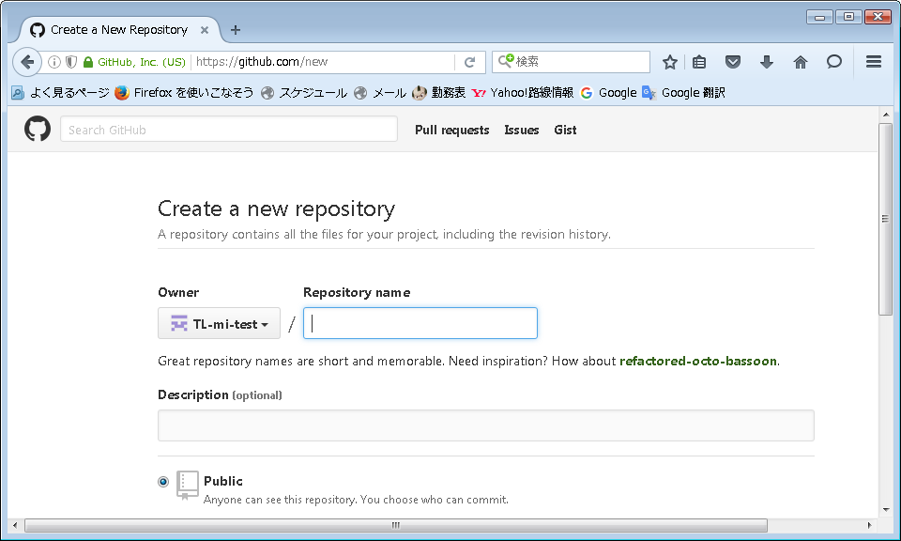

 |  |  | リポジトリ名： | 任意入力可。必須

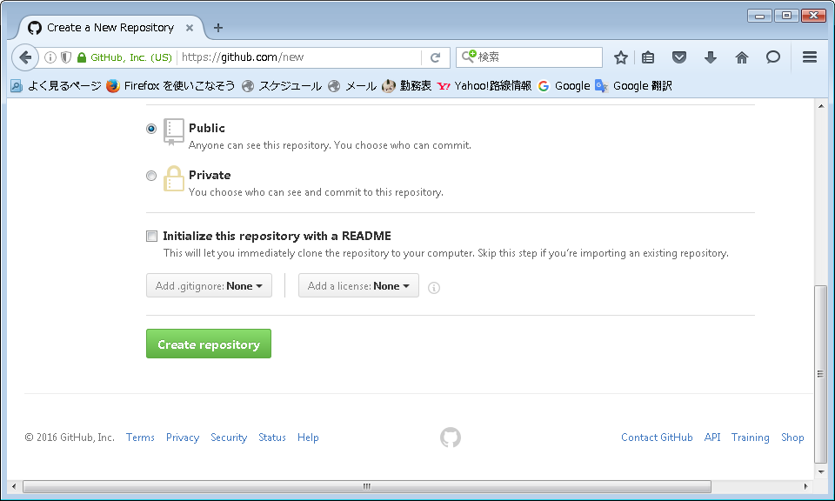

 |  |  | Public/Privateの選択
 |  |  | 無料プランではPublicのみ選択可能

 |  |  | ←ここにチェックを入れるとリポジトリが自動的にPCと同期されます。
 |  |  | 既存のリポジトリをインポートする場合はチェックを入れないでください。

8 | リポジトリが作成されます。7で「Initialize～」にチェックを入れなかった場合、初期化の方法が表示されます。
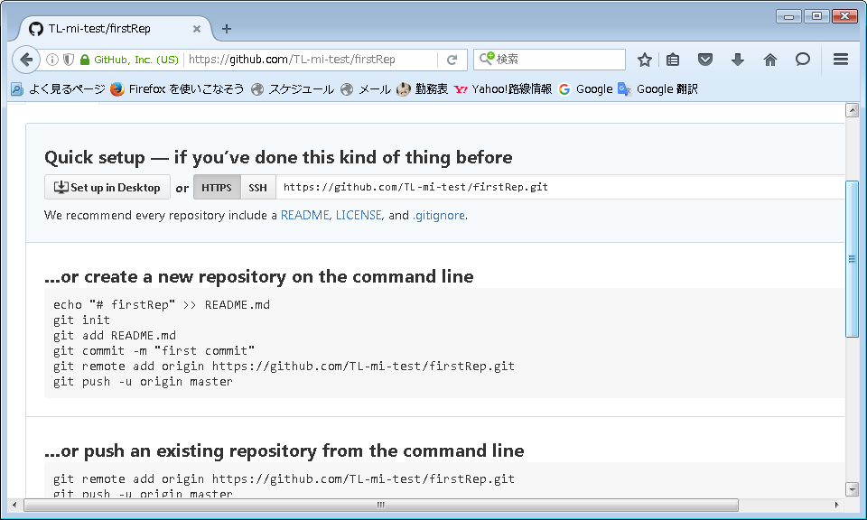

9 | 表示された手順の通り、README.mdを作成、コミット、プッシュして初期化を完了する。
 | ※初めてgitを利用する場合、git commit -m "first commit"の行を実行する前に以下の2行を実行する必要があります。
 |  | git config --global user.mail "(メールアドレス)"
 |  | git config --global user.name "(ユーザー名)"

10 | 上記画面を再読み込みし、以下のような画面が表示されたら接続完了です。

Sheet6
リモートリポジトリ
 |  | 基本の流れ
 |  |  | 1 | git init | ローカルリポジトリを準備する
 |  |  |  |  | ※作業フォルダ内.gitファイルが作成され、設定等が格納される
 |  |  | 2 | git clone | リモートリポジトリの内容をローカルリポジトリにコピーする
 |  |  | 3 |  | ※git cloneではfetchとcheckoutが同時に行われるイメージ

 |  |  | 4 | - | ファイルの修正

7
2
 |  |  | 5 | git add | ファイルをステージング領域に追加
 |  |  |  |  | ※この時点ではローカルリポジトリには反映されない
 |  |  |  |  | ※ファイルの「変更」の場合でもgit addする必要がある

ローカルリポジトリ
 |  |  |  | git rm | ファイルをステージング領域から削除

6
 |  |  |  | git mv | ファイルをステージング領域内で移動／リネーム

1
ステージング領域
8
3
作業フォルダ
5
 |  |  | 6 | git commit | ローカルリポジトリにファイルをコミット
 |  |  |  |  | ※この時点ではリモートリポジトリには反映されない

 |  |  | 7 | git push | リモートリポジトリに変更されたファイルを同期
作業ファイル

4
 |  |  | 2 | git fetch | リモートリポジトリの内容をローカルリポジトリの内容で置き換える
 |  |  |  | git reset | リモートリポジトリ／作業ファイルの内容をローカルリポジトリの内容で置き換える

 |  |  | 8 | git checkout | ステージング領域のファイルを作業ファイルに反映する

merge / rebase / reset
 | merge

 | rebase

http://powerful-code.com/blog/2012/11/merge-or-rebase/
http://qiita.com/LOUIS_rui/items/8bc0c9058a69a3d6de97

